帳票の使い方
Excel連携による進捗管理表作成

帳票の説明
[A機能の開発 - 活用事例]プロジェクトの進捗報告書です。
Excel連携を使ってデータをインポートし、プロジェクトの最新状況を様々な角度で分析できます。
以下に手順を説明します。

1 | ログイン
 | ・サンプルDBに、アカウント okamoto でログインしてください。 ・プロジェクト [A機能の開発 - 活用事例]を開いてください。

2 | プロジェクト全体の状況を確認する
 | ■Excel連携機能によるプロジェクトのデータのインポート
 | 以下の操作で、プロジェクトの最新の状況をTimeTrackerFXからインポートできます。

③ Excelのツールバーの[選択ノードと関連づけ]ボタンを押下し、①で選択したノードと②で選択したセルを関連付けます。
② [全体状況]の表から黄色セルを選択します。
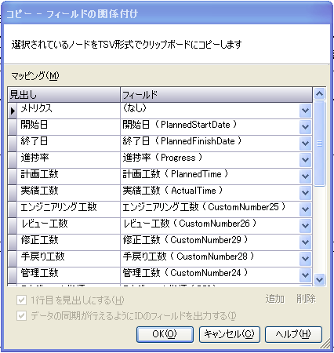
⑤ [コピー フィールドの関連付けダイアログの[OK]ボタンを押下します。

① プランナーで、プロジェクトノードを選択します。

④ [TimeTrackerFXからインポート]ボタンを押下します。

 | ■帳票によるプロジェクト情報の確認
 | インポート後は、自動的にグラフが更新され、グラフィカルにプロジェクトの工数比率を確認できます。

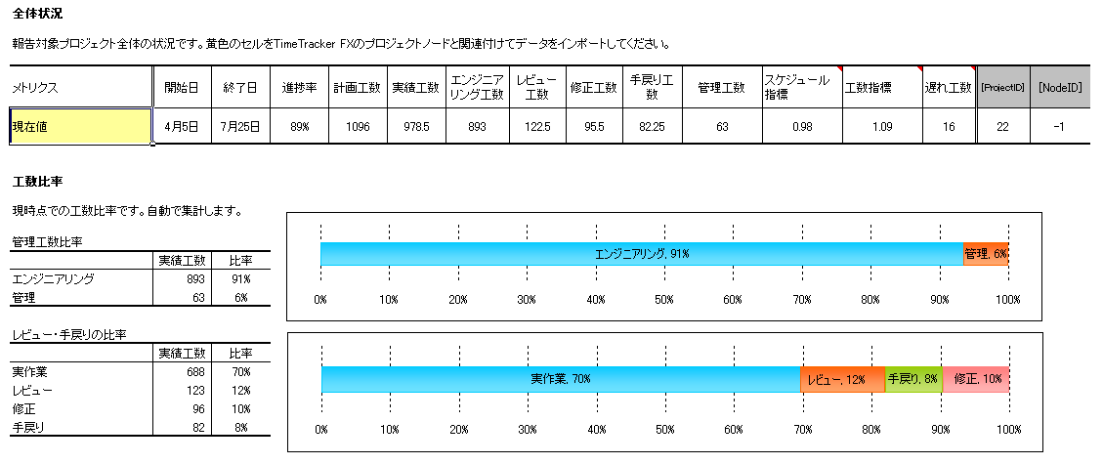
インポートを実行すると、最新のプロジェクト状況で更新されます。

エンジニアリング工数、管理工数の比率を確認できます。
最新のプロジェクト状況をすぐに取り込めるので、報告書の作成が簡単にできます。

作業工数や手戻り工数の比率をグラフで確認できます。

3 | 機能案件別の状況を確認する
 | ■Excel連携機能による案件のデータのインポート
 | 以下の方法で、案件毎の状況をインポートできます。

⑤ [コピー フィールドの関連付けダイアログの[OK]ボタンを押下します。
③ ツールバーの[選択ノードと関連づけ]ボタンを押下し、①で選択したノードと②で選択したセルを関連付けます。

① プランナーで、インポートしたい案件を選択します。
② [要求毎の状況]の表から黄色セルを選択します。
④ [TimeTrackerFXからインポート]ボタンを押下します。

手順①、②で選択したノードのみ関連付けます。
一度関連付けた後は、再度関連づけは必要ありません。
データをインポートしたい黄色セルを選択し、インポートを実行するだけで、データをインポートできます。

 | ■案件毎の状況を確認
 | 要求毎の状況を確認できます。
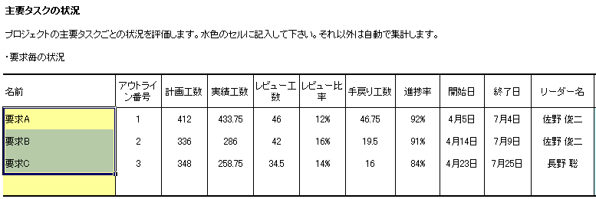

要求毎の実績工数、手戻り工数などが確認できます。
プロジェクトから1段階掘り下げて状況を確認できます。

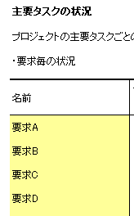
 | ■案件・開発ラインが増えた場合
 | 案件・開発ラインが増えた場合には、[要求毎の状況]の表に新規案件用の行を追加します。
 | 追加した行とプランナー上の新規案件のノードを関連付け、データをインポートしてください。

新規行を追加して、黄色セルとノードを関連付けすることで、データをインポートできます。

4 | エンジニアリングタスクの状況を確認する
 | ■要求Aの各工程の状況をインポート
 | 以下の方法で、要求Aの工程の状況をインポートできます。

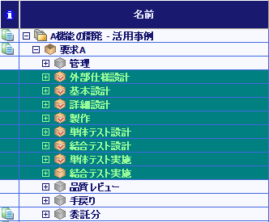
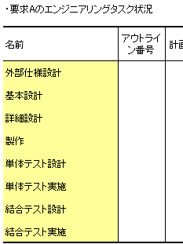
① 要求Aのエンジニアリングタスク（タスクパッケージ）を選択してください。
③ ツールバーの[選択ノードと関連づけ]ボタンを押下し、①で選択したノードと②で選択したセルを関連付けます。
② [要求Aのエンジニアリングタスク状況]の表から黄色セルを選択してください。

④ [TimeTrackerFXからインポート]ボタンを押下します。
⑤ [コピー フィールドの関連付けダイアログの[OK]ボタンを押下します。

手順①、②で選択したノードのみ関連付けます。
一度関連付けた後は、再度関連づけは必要ありません。
データをインポートしたい黄色セルを選択し、インポートを実行するだけで、データをインポートできます。

 | ■要求Aの工程の状況確認
 | 要求Aの各工程の工数と進捗などを把握できます。

工程毎の実績工数などを確認できます。

 | ■他の要求・開発ラインの工程もインポートしたい場合
 | エンジニアリングタスク状況の表をコピーし、新規表を追加してください。
 | 再度、対象の要求・開発ラインの工程に対応するノードを選択し、新規表の黄色セルを関連づけしインポートを実行してください。

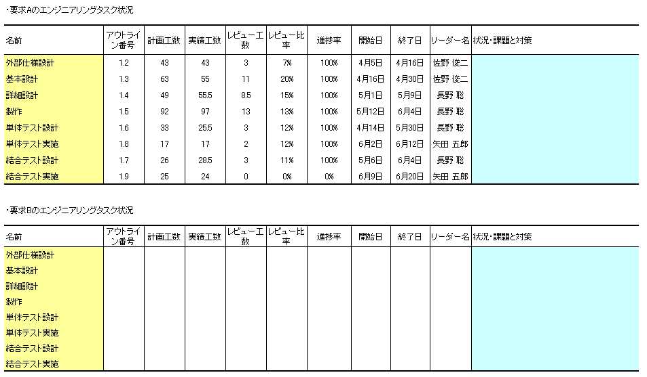

表をコピーし追加して、黄色セルとデータをインポートしたいノードを関連付けすることで、データをインポートできます。

帳票をカスタマイズするには
 | ■帳票のデザイン変更
 | 表の配置、グラフ等は自由にカスタマイズしてください。

 | ■インポートデータの変更
 | →TimeTrackerFXの標準のフィールドについて
 | TimeTrackerFXに標準で準備されているフィールドの値を取得したい場合は、Excelの表に同名の列を追加してください。

[計画進捗率]フィールドの値をインポートしたい場合

 | データをインポートできるようにするには

任意の表に列タイトルを[計画進捗率]に設定した列を追加することで、データをインポートできます。
表に追加する列の位置や順序は、任意の位置で構いません。

 | →カスタムフィールドについて
 | レビュー工数、レビュー比率など独自のフィールドを追加したい場合は、ヘルプの[カスタムフィールド]の項を参照してください。
 | さらに詳細な設定は、[A機能の開発 - 活用事例]プロジェクトを参照してください。
 | カスタムフィールドの値をインポート・エクスポートしたい場合は、Excelの表に同名の列を追加してください。

カスタムフィールドで[資材調達費用]というフィールドを定義

 | データをインポートできるようにするには
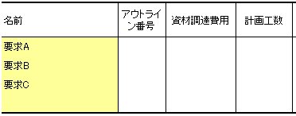

表に追加する列の位置や順序は、任意の位置で構いません。

任意の表に列タイトルを[資材調達費用]に設定した列を追加することで、データをインポートできます。

